使い方
リーグ戦 勝敗表 使い方

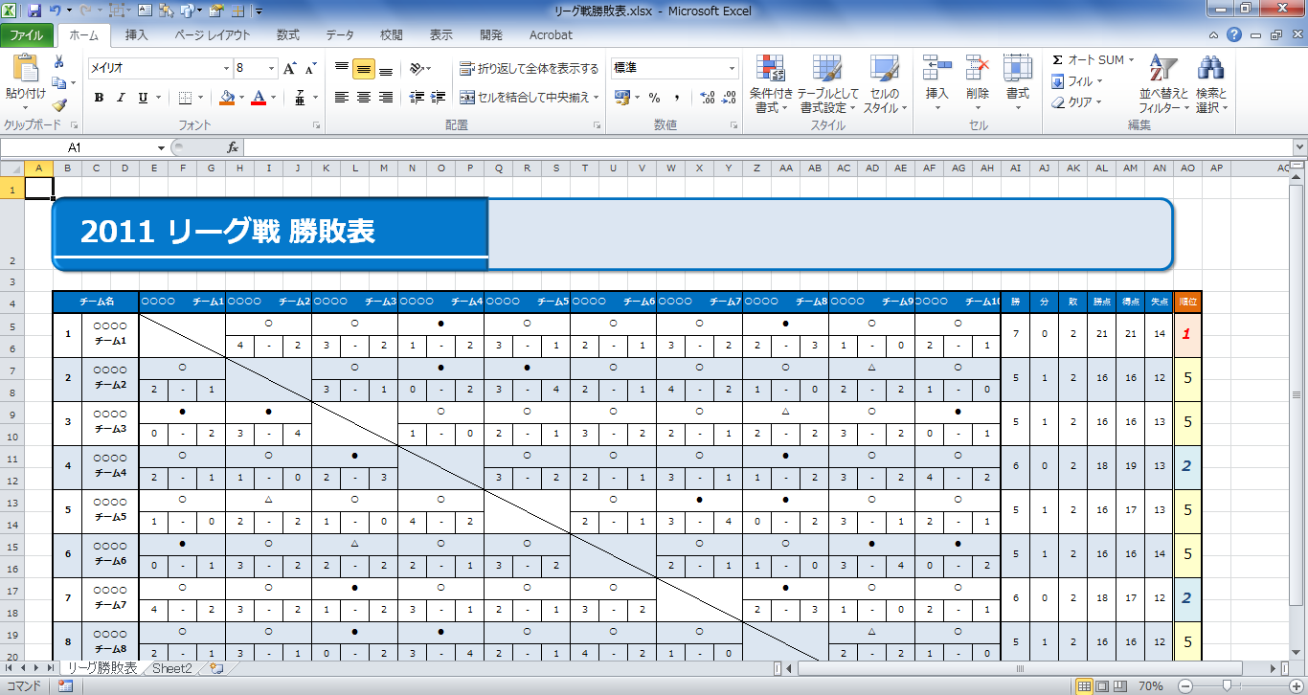

得点を入力すると、自動的に「○（勝）」「△（分）」「●（負）」が表示されます。得点の入力は半角数字で行ってください。

勝・分・負それぞれの合計数、勝点（勝=3点、分=1点、負=0点として計算）、得失点および順位はすべて自動表示されます。

縦軸にチーム名を入力します。
（横軸に自動的に反映されます。）

リーグ勝敗表
2011 リーグ戦 勝敗表

チーム名 |  | ○○○○ チーム1 |  |  | ○○○○ チーム2 |  |  | ○○○○ チーム3 |  |  | ○○○○ チーム4 |  |  | ○○○○ チーム5 |  |  | ○○○○ チーム6 |  |  | ○○○○ チーム7 |  |  | ○○○○ チーム8 |  |  | ○○○○ チーム9 |  |  | ○○○○ チーム10 |  |  | 勝 | 分 | 敗 | 勝点 | 得点 | 失点 | 順位
1 | ○○○○ チーム1 |  |  |  | ● |  |  | ● |  |  | ● |  |  | ● |  |  | ○ |  |  | ● |  |  | ● |  |  | ○ |  |  | ● |  |  | 2 | 0 | 7 | 6 | 10 | 30 | 8
 |  |  |  |  | 0 | - | 8 | 2 | - | 11 | 1 | - | 2 | 0 | - | 1 | 1 | - | 0 | 2 | - | 4 | 1 | - | 2 | 2 | - | 0 | 1 | - | 2
2 | ○○○○ チーム2 | ○ |  |  |  |  |  | ● |  |  | ● |  |  | △ |  |  | ● |  |  | ● |  |  | ● |  |  | ○ |  |  | ● |  |  | 1 | 1 | 6 | 4 | 15 | 21 | 10
 |  | 8 | - | 0 |  |  |  | 4 | - | 5 | 0 | - | 1 | 2 | - | 2 | 2 | - | 3 | 2 | - | 3 | 1 | - | 3 | 4 | - | 3 | 0 | - | 1
3 | ○○○○ チーム3 | ○ |  |  | ○ |  |  |  |  |  | ○ |  |  | ● |  |  | △ |  |  | ○ |  |  | ○ |  |  | ● |  |  | ○ |  |  | 5 | 1 | 2 | 16 | 17 | 13 | 2
 |  | 11 | - | 2 | 5 | - | 4 |  |  |  | 3 | - | 2 | 0 | - | 1 | 2 | - | 2 | 2 | - | 1 | 2 | - | 0 | 0 | - | 1 | 3 | - | 2
4 | ○○○○ チーム4 | ○ |  |  | ○ |  |  | ● |  |  |  |  |  | ● |  |  | ● |  |  | ● |  |  | ○ |  |  | ● |  |  | ● |  |  | 2 | 0 | 6 | 6 | 14 | 20 | 8
 |  | 2 | - | 1 | 1 | - | 0 | 2 | - | 3 |  |  |  | 2 | - | 4 | 1 | - | 2 | 1 | - | 3 | 4 | - | 3 | 1 | - | 2 | 2 | - | 3
5 | ○○○○ チーム5 | ○ |  |  | △ |  |  | ○ |  |  | ○ |  |  |  |  |  | ● |  |  | ● |  |  | ● |  |  | ● |  |  | ● |  |  | 2 | 1 | 5 | 7 | 14 | 16 | 7
 |  | 1 | - | 0 | 2 | - | 2 | 1 | - | 0 | 4 | - | 2 |  |  |  | 2 | - | 3 | 1 | - | 2 | 1 | - | 2 | 2 | - | 3 | 1 | - | 2
6 | ○○○○ チーム6 | ● |  |  | ○ |  |  | △ |  |  | ○ |  |  | ○ |  |  |  |  |  | ● |  |  | ● |  |  | ● |  |  | ● |  |  | 3 | 1 | 4 | 10 | 16 | 19 | 6
 |  | 0 | - | 1 | 3 | - | 2 | 2 | - | 2 | 2 | - | 1 | 3 | - | 2 |  |  |  | 2 | - | 3 | 2 | - | 4 | 1 | - | 2 | 1 | - | 3
7 | ○○○○ チーム7 | ○ |  |  | ○ |  |  | ● |  |  | ○ |  |  | ○ |  |  | ○ |  |  |  |  |  | ● |  |  | △ |  |  | ○ |  |  | 5 | 1 | 2 | 16 | 16 | 12 | 2
 |  | 4 | - | 2 | 3 | - | 2 | 1 | - | 2 | 3 | - | 1 | 2 | - | 1 | 3 | - | 2 |  |  |  | 0 | - | 1 | 2 | - | 2 | 2 | - | 1
8 | ○○○○ チーム8 | ○ |  |  | ○ |  |  | ● |  |  | ● |  |  | ○ |  |  | ○ |  |  | ○ |  |  |  |  |  | ● |  |  | ● |  |  | 4 | 0 | 4 | 12 | 17 | 16 | 5
 |  | 2 | - | 1 | 3 | - | 1 | 0 | - | 2 | 3 | - | 4 | 2 | - | 1 | 4 | - | 2 | 1 | - | 0 |  |  |  | 2 | - | 3 | 2 | - | 3
9 | ○○○○ チーム9 | ● |  |  | ● |  |  | ○ |  |  | ○ |  |  | ○ |  |  | ○ |  |  | △ |  |  | ○ |  |  |  |  |  | ● |  |  | 5 | 1 | 2 | 16 | 18 | 16 | 2
 |  | 0 | - | 2 | 3 | - | 4 | 1 | - | 0 | 2 | - | 1 | 3 | - | 2 | 2 | - | 1 | 2 | - | 2 | 3 | - | 2 |  |  |  | 2 | - | 4
10 | ○○○○ チーム10 | ○ |  |  | ○ |  |  | ● |  |  | ○ |  |  | ○ |  |  | ○ |  |  | ● |  |  | ○ |  |  | ○ |  |  |  |  |  | 6 | 0 | 2 | 18 | 19 | 13 | 1
 |  | 2 | - | 1 | 1 | - | 0 | 2 | - | 3 | 3 | - | 2 | 2 | - | 1 | 3 | - | 1 | 1 | - | 2 | 3 | - | 2 | 4 | - | 2

